수정할 사항
CreatureController
Collsion 앞에서 Jump 시도시 가끔 뚫고 지나감

총알 최초 발사시 발사되지 않는 현상(Pool생성 및 방향 설정은 됨)

총알 발사시 첫발은 직전 클릭 방향으로 나가는 현상

이동 / 사격과 동시에 Jump하는 경우 Jump가 무시되는 경우가 간혹 발생
01 | Jump모션이 일부만 실행되고 멈추는 경우(점프하려고 움찔하고 맘)
02 | Jump 시도를 안 함

 | 위의 경우 모두 스페이스를 오래 누르고 있으면 하긴 함
 | State 변화와 Jump 사이의 관계에 주목하여 살펴볼 필요 있음

Jump시 손 제거 안 되는 버그

마우스 안 건드리고 캐릭터 이동시 마우스 떨림 현상

총알 발사하며 이동시 미세하게 총알 생성 위치가 밀림

총알이 이동하지 않는 현상
>> shootDir을 static에서 non-static으로 제거하면서 발생했던 현상임

PoolManager
최초 pool Init시(총알의 경우 마우스 클릭) 동시에 2회 씹히는 현상 발생(총알이 안 나감)
총알의 경우 parent를 별도로 빼지말고 총을 parent로 정하기…

PlayerController
GetEquip을 통한 총기 습득시 총기 위치가 원하는 위치로 안 가짐(Hand의 위치가 이상함)
총 쏘는 동안 왜 움직이는 모션 취하지? |  | >> |  | UpdateMoving 때문에…

BulletController
총알이 이동하지 않을 때 발견된 오류

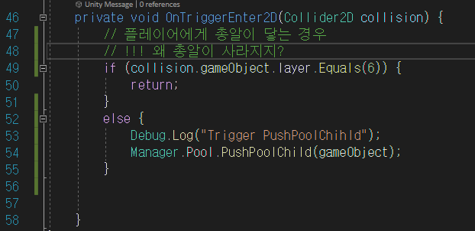

아마도 총알이 플레이어와 부딪혀서 사라지는게 아니라 동일 위치에 하나 더 생기면서 총알끼리 부딪힌 것을 추측됨, 총알 레이어 필터도 추가하기

GunController
특정 점을 중심으로(손) 총 회전하기 >> RotateAround 참고 |  |  | >> RotateGun은 아닌걸로… 총이 항시 회전함
마우스 위치를 GunController에서 사용하기 |  | >> | property를 활용해서 왜 안 되지?
Init에 적힌 주석 확인하기(PlayerController에서 총기 교체서 오브젝트 삭제/생성하는 것의 효율성에 관한 문제)

BulletController
처음 OnEnable시 SetRotation에서 Poisition에서 null 발샏
적과의 충돌로 인해 Trigger 발생시 총알이 삭제되지

